Tabelle1
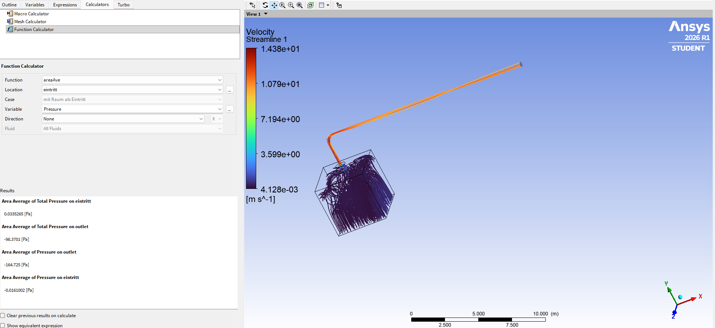
 | Raum | 1344 | m^3 |  |  |  |  | Frank Kameier | 6082026
 | Wechsel/h | 2
 | qv | 0.74666666667 | m^3/s

 | rho | 1.185 | Kg/m^3
 | eta | 1.83E-05 | Pa s
 | nue | 1.55E-05 | m^/s
 | D_rohr | 0.3

 | L_zyl | 16 | m
Bogen | R_innen | 0.3 | m
 | R_mitte | 0.45 | m
 | L_bogen | 0.70685834706 | m
 | L_zyl_2 | 2
 | L_gesamt | 18.706858347
 | c_rohr | 10.6 | m/s

 | Re | 205091
 | epsilon | 0 | m

 | lambda | 0.015560485729

 | dp | 64.1

 | R/D krümmer | 1.5
 | zeta_krümmer | 0.2
 | dp_kruemmer | 13.2 | Pa | numerisch: | 72 | Pa | nur Rohr mit Kruemmer | 1_D | 77.4

 | zeta_ein | 0.5 | scharfkantige Einströmung
 | D_haube | 0.8
 | c_haube | 1.5 | m/s | Strömungsgeschw. hinter der Einbaustelle
 | dp_ein | 0.7 | Pa

 | D_haube/D_rohr | 2.6667
 | zeta_unstetig_Quer | 0.6 |  | Strömungsgeschw. hinter der Einbaustelle =c_rohr |  |  |  |  |  | A2/A1 | 0.140625 | zeta | 0.44311523438
 | dp_unstetig | 39.7
 |  |  |  | CFD | delta_p_tot
 | dp_gesamt_1D | 117.7 |  | numerisch: | -155.76238 | Pa | incl. Krümmer und Haube |  |  | 32.3 | % Fehler | CFD zu groß

 |  |  |  |  | unstetige Querschnittänderung hat numerisch einen zu hohen Druckverlust

 | mit zweigeteiltem Netz |  |  | numerisch | -103.64 | Pa | incl. Krümmer und Haube |  |  | 1.9 | % Fehler | CFD zu niedrig
 | und verfeinert |  |  |  | -103.97 | Pa |  |  |  | 1.9 | % Fehler | CFD zu niedrig

 |  |  |  |  | Man muss mit dem Totaldruck rechnen, dies wird bei Borda-Carnot deutlich und erklärt!

 | dp_gesamt_CFD | -138.6 | Differenz der Totaldrücke |  | ohne Netzverfeinerung für Übergang Haube/Rohr
 |  | -141.8 | Differenz der Totaldrücke |  | ohne Netzverfeinerung für Übergang Haube/Rohr

 | final mit Raum | -98.403 | Pa
 | 3 unterschiedliche Netzweiten mit zwei Interfaces

